Sheet1
Final table all three together
...
 | Dprime | Taylor Rule Firms
...
Observation time | Dprime | Taylor Rule Firms | Spread Firms
1965-Q1 | 4.50 | 3.0 | -1.5
1965-Q2 | 4.50 | 4.0 | -0.5
1965-Q3 | 4.50 | 4.0 | -0.5
1965-Q4 | 4.65 | 4.6 | 0.0
1966-Q1 | 5.13 | 5.1 | 0.0
1966-Q2 | 5.51 | 5.7 | 0.2
1966-Q3 | 5.88 | 6.4 | 0.5
1966-Q4 | 6.00 | 6.6 | 0.6
1967-Q1 | 5.80 | 5.0 | -0.8
1967-Q2 | 5.50 | 4.2 | -1.3
1967-Q3 | 5.50 | 4.2 | -1.3
1967-Q4 | 5.73 | 4.6 | -1.2
1968-Q1 | 6.00 | 7.0 | 1.0
1968-Q2 | 6.39 | 7.8 | 1.4
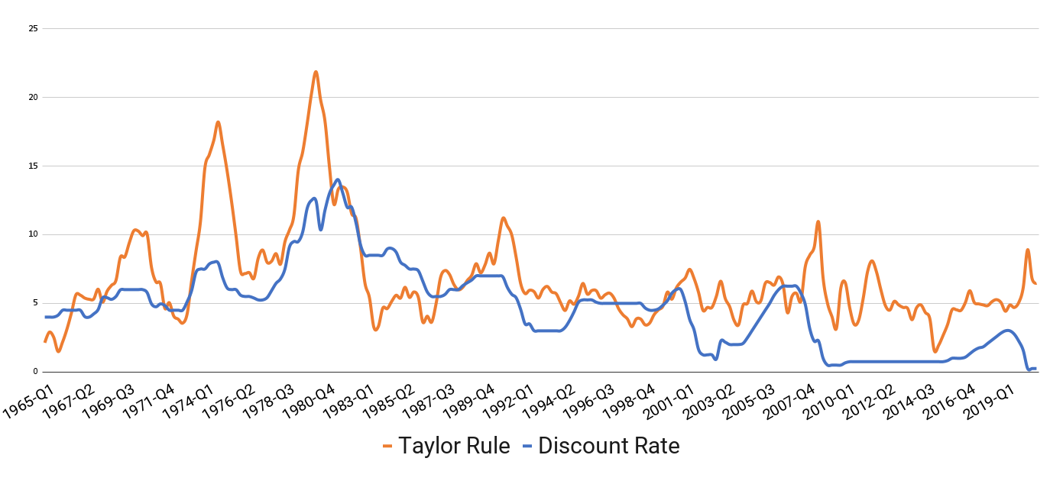
1968-Q3 | 6.48 | 8.6 | 2.1
 | Growth rate
1968-Q4 | 6.37 | 8.9 | 2.5
1969-Q1 | 7.07 | 8.8 | 1.8
1969-Q2 | 7.75 | 9.6 | 1.9
1969-Q3 | 8.50 | 9.6 | 1.1
1969-Q4 | 8.50 | 9.7 | 1.2
1970-Q1 | 8.46 | 9.3 | 0.8
1970-Q2 | 8.00 | 9.2 | 1.2
1970-Q3 | 7.94 | 8.6 | 0.6
1970-Q4 | 7.22 | 8.1 | 0.9
1971-Q1 | 5.86 | 8.5 | 2.6
1971-Q2 | 5.42 | 7.6 | 2.2
1971-Q3 | 5.97 | 7.7 | 1.8
1971-Q4 | 5.64 | 7.1 | 1.4
1972-Q1 | 4.88 | 7.0 | 2.1
1972-Q2 | 5.01 | 6.6 | 1.6
1972-Q3 | 5.34 | 6.6 | 1.3
1972-Q4 | 5.75 | 7.7 | 1.9
1973-Q1 | 6.11 | 8.4 | 2.3
1973-Q2 | 7.04 | 10.6 | 3.6
1973-Q3 | 9.13 | 12.5 | 3.4
1973-Q4 | 9.81 | 14.4 | 4.6
1974-Q1 | 9.26 | 16.1 | 6.8
1974-Q2 | 10.91 | 17.2 | 6.3
1974-Q3 | 11.98 | 18.4 | 6.5
1974-Q4 | 11.00 | 19.2 | 8.2
1975-Q1 | 8.97 | 17.5 | 8.5
1975-Q2 | 7.32 | 15.5 | 8.2
1975-Q3 | 7.56 | 14.8 | 7.2
1975-Q4 | 7.58 | 13.0 | 5.4
1976-Q1 | 6.83 | 13.0 | 6.2
1976-Q2 | 6.90 | 12.2 | 5.3
1976-Q3 | 7.08 | 10.7 | 3.6
1976-Q4 | 6.53 | 9.8 | 3.2
1977-Q1 | 6.25 | 10.6 | 4.4
 | Capital productivity of firms
1977-Q2 | 6.47 | 13.0 | 6.5
1977-Q3 | 6.91 | 13.1 | 6.2
1977-Q4 | 7.68 | 13.0 | 5.4
1978-Q1 | 7.98 | 12.5 | 4.5
1978-Q2 | 8.30 | 13.3 | 5.0
1978-Q3 | 9.13 | 14.4 | 5.2
1978-Q4 | 10.80 | 16.2 | 5.4
1979-Q1 | 11.75 | 17.4 | 5.7
1979-Q2 | 11.72 | 17.9 | 6.2
1979-Q3 | 12.08 | 19.5 | 7.4
1979-Q4 | 15.06 | 20.5 | 5.5
1980-Q1 | 16.38 | 22.9 | 6.5
1980-Q2 | 16.45 | 22.7 | 6.2
1980-Q3 | 11.59 | 20.4 | 8.8
1980-Q4 | 16.73 | 20.8 | 4.1
1981-Q1 | 19.15 | 19.4 | 0.2
1981-Q2 | 18.95 | 17.8 | -1.1
1981-Q3 | 20.32 | 19.5 | -0.8
1981-Q4 | 16.98 | 16.4 | -0.6
1982-Q1 | 16.27 | 12.3 | -3.9
1982-Q2 | 16.50 | 10.8 | -5.7
1982-Q3 | 14.69 | 8.7 | -6.0
1982-Q4 | 11.94 | 6.6 | -5.3
1983-Q1 | 10.86 | 5.9 | -5.0
1983-Q2 | 10.50 | 5.9 | -4.6
1983-Q3 | 10.80 | 5.4 | -5.4
1983-Q4 | 11.00 | 7.4 | -3.6
1984-Q1 | 11.08 | 9.8 | -1.3
1984-Q2 | 12.32 | 9.2 | -3.1
1984-Q3 | 12.99 | 8.7 | -4.3
1984-Q4 | 11.83 | 8.1 | -3.8
1985-Q1 | 10.54 | 6.4 | -4.1
1985-Q2 | 10.20 | 6.5 | -3.7
1985-Q3 | 9.50 | 6.1 | -3.4
1985-Q4 | 9.50 | 6.1 | -3.4
1986-Q1 | 9.37 | 5.2 | -4.1
1986-Q2 | 8.61 | 2.7 | -5.9
1986-Q3 | 7.86 | 2.5 | -5.4
1986-Q4 | 7.50 | 2.2 | -5.3
1987-Q1 | 7.50 | 3.8 | -3.7
1987-Q2 | 8.04 | 6.7 | -1.4
1987-Q3 | 8.39 | 7.6 | -0.7
1987-Q4 | 8.87 | 8.2 | -0.7
1988-Q1 | 8.58 | 7.6 | -1.0
1988-Q2 | 8.78 | 7.5 | -1.3
1988-Q3 | 9.72 | 7.6 | -2.2
...

